Specsheet
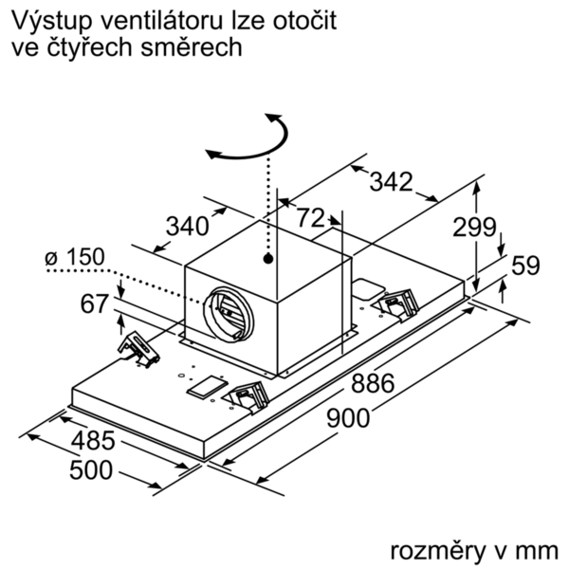
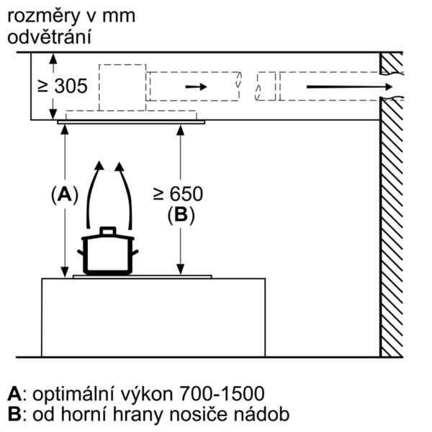
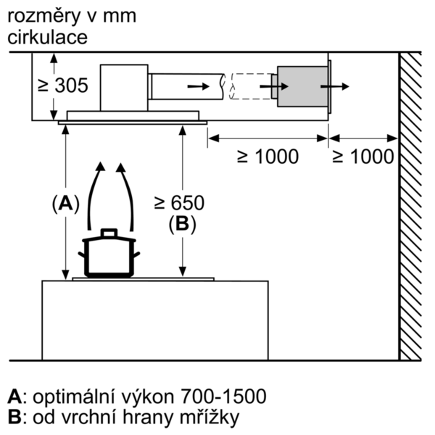
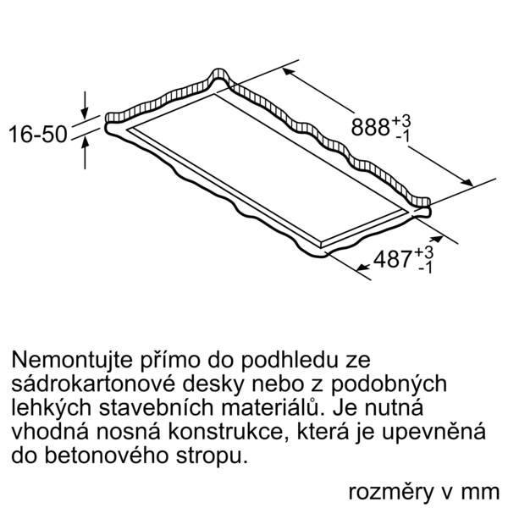
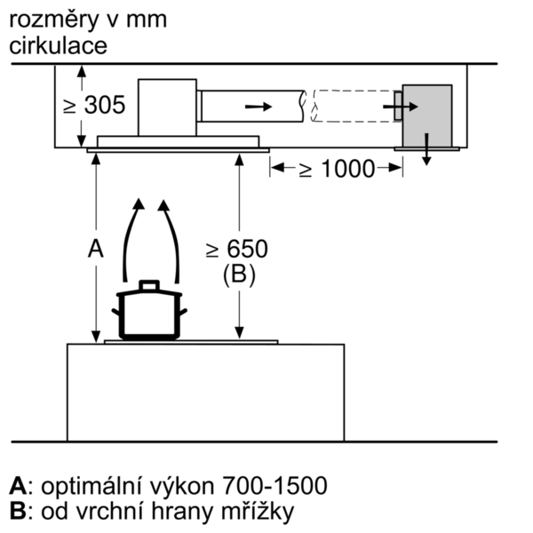
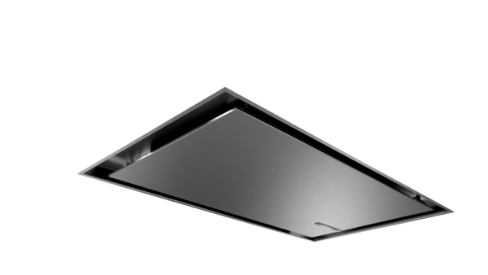
 | Serie | 6, Stropní odsavač par, 90 cm, Nerez | zvláštní příslušenství: | Vlastnosti:
 | DRC97AQ50 | DIZ0JC2D0 : regenerační LongLife základní sada, bílá DIZ0JC5D0 : Long Life cirkulační sada (vnější,nerez) DIZ1JC2C6 : CleanAir Plus cirkul.sada (vnější, bílá) DIZ1JC5C6 : CleanAir Plus cirkul.sada (vnější,nerez) DZZ0XX0P0 : Long Life pachový filtr (náhradní) DZZ1XX1B6 : CleanAir Plus pachový filtr (náhradní) HEZG9AS00S : | Označení produktové řady: Barva / materiál komínu odsavače: Typ konstrukce: Aprobační certifikáty: CE, VDE Délka přívodního kabelu (cm): 130 Rozměry niky (mm): 299mm x 888.0mm x 487mm Výška komínu (mm): Výška spotřebiče bez komínu (mm): Hmotnost netto (kg): 23,154 Řízení: Elektrický Regulace výkonových stupňů: 3-stupňová + 2 intenzivní Max. výkon ventilátoru - provoz odvětrávání (m3/hod.): 459 Výkon ventilátoru při intenzivním stupni - provoz s cirkulací vzduchu (m3/hod.): 565.0 Max. výkon ventilátoru - provoz s cirkulací vzduchu (m3/hod.): 422 Výkon ventilátoru při intenzivním stupni - provoz odvětrávání (m³/hod.): 798 Počet žárovek (ks): 4 Hlučnost dB: 56 Průměr odvětrávacího hrdla (mm): 150 Materiál tukového filtru: Washable stainless steel Pachový filtr: Ne Způsob vedení vzduchu: Oba provozy Delay Shut off modes: 10 Required accessories: Zvláštní příslušenství: DIZ0JC2D0, DIZ0JC5D0, DIZ1JC2C6, DIZ1JC5C6, DZZ0XX0P0, DZZ1XX1B6, HEZG9AS00S Druh žárovek: Celkový příkon žárovek (W): Druh tukového filtru: Pouzdrový Připomenutí vyčištění filtru:

 | Design • barva: nerez • šířka: 90 cm Výkon a spotřeba • třída spotřeby energie: A* (na stupnici třídy energetické účinnosti od A+++ do D) • průměrná spotřeba energie: 34 kWh/rok* • třída účinnosti odsávání: A* • třída účinnosti osvětlení: A* • třída účinnosti tukového filtru: E* • výkon odvětrání dle EN 61591: max. normální stupeň 458 m³/h, intenzivní stupeň 798 m³/h • hodnoty hlučnosti podle EN 60704-2-13 při odvětrání: max. normální stupeň: 56 dB(A) re 1 pW intenzivní stupeň: 68 dB(A) re 1 pW • s recirkulační sadou CleanAir Plus (k dispozici jako zvláštní příslušenství): provoz recirkulace: max. normální stupeň: 422 m³/h intenzivní: 565 m³/h hodnoty hlučnosti při recirkulaci s Clean Air Plus filtrem : max. normální stupeň: 63 dB(A) re 1 pW intenzivní: 69 dB(A) re 1 pW • hlučnost odvětrání při normálním stupni min./max.: 41/56 dB* Životní prostředí a bezpečnost Komfort • provoz s odvětráním nebo s cirkulací vzduchu • pro provoz s cirkulací je nutno objednat cleanAir modul jako zvl. příslušenství • pro montáž na strop nad varné místo • AutoControl - propojení varné desky a odsavače par (s odpovídající varnou deskou) • Home Connect: vzdálená správa a ovládání pomocí chytrého telefonu nebo tabletu pro propojení domácích spotřebičů a provoz pomocí smartphonu nebo tabletu • funkci Home Connect lze rozšířit o mnoho aplikací, které nabízejí i externí partneři • možnost ovládání hlasem prostřednictvím běžných jazykových asistentů • elektronické ovládání přes dálkový ovladač • infračervené dálkové ovládání • 3 stupně výkonu + 2 intenzivní stupně • intenzivní stupeň s automatickým zpětným nastavením • doběh ventilátoru: 10 min. • funkce interval: lze aktivovat pomocí aplikace Home Connect • funkce silence: lze aktivovat pomocí aplikace Home Connect • účinný BLDC motor • vysoce výkonný ventilátor s dvousměrným odsáváním • možnost otočení výstupu vzduchu na všechny čtyři strany • osvětlení: 4 x 3W LED • možnost nastavení intenzity osvětlení • funkce SoftLight - pozvolné zhasí

 |  | alternativní barevná provedení: | Vlastnosti spotřeby a připojení:
 |  | DRC97AQ50 : Stropní odsavač par | Příkon (W): 174 Jištění (A): Napětí (V): 220-240 Frekvence (Hz): 50; 60 Typ zástrčky: Zalitá zástrčka s uzemněním Způsob montáže: Island Univerzální kód produktu: Materiál spotrebice: nerez Aprobační certifikáty: CE, VDE Délka přívodního kabelu (in): Typ zástrčky: Zalitá zástrčka s uzemněním Dimensions of the product, with chimney (if exists) (in): / x x Rozměry zabaleného spotřebiče (in): 27.16 x 40.94 x 24.80 Height of the chimney (in): Vertical rise height: Required distance above cooktop/ranges: Hmotnost netto (lbs): 51,000 Hmotnost brutto (lbs): 66,000 Umístění ventilátoru: Integrated motor in hood body Maximum output recirculating air (CFM): Diameter of air duct (in) top: Diameter of air duct (in) back: Discharge direction: Klapka pro zabránění zpětného sání: Ne Délka přívodního kabelu (cm): 130 Rozměry spotřebiče (mm): x 900.0 x 500.0 Rozměry zabaleného spotřebice (mm): 690 x 1040 x 630 Height of the chimney (in): Hmotnost netto (kg): 23,154 Hmotnost brutto (kg): 29,9

 |  | včetně příslušenství:

EAN:4242005103973
10-11-2020

